Ringkasan
Murni Sadar (MTMH) | Ringkasan FY2020-FY2025
Grup rumah sakit swasta berbasis di Medan (RS Murni Teguh) | sumber: laporan keuangan konsolidasian audited | gratis & terbuka | BUKAN rekomendasi investasi

Penting: Dokumen ini hanya ringkasan informasi dan analisis data fundamental yang bersumber dari laporan keuangan publik (audited) PT Murni Sadar Tbk. Dokumen ini BUKAN saran atau rekomendasi investasi, bukan ajakan membeli, menjual, atau menahan efek apa pun, dan tidak memuat target atau penilaian nilai wajar. Proyeksi bersifat ilustratif dan dapat berbeda jauh dari realisasi. Data dapat mengandung kesalahan ekstraksi; selalu cek ke laporan asli. Dokumen ini disusun dengan bantuan kecerdasan buatan (AI) dari laporan keuangan publik; kemungkinan kesalahan tetap ada, harap verifikasi ke sumber.

Ringkasan Eksekutif / Highlights
• Pendapatan FY2025 Rp1.358 miliar (+27,2% vs FY2024): obat & perlengkapan medis Rp407 miliar, jasa tenaga medis Rp337 miliar, kamar/pelayanan medis & tindakan Rp573 miliar, lainnya Rp41 miliar.
• Pendapatan tumbuh 8,4% per tahun FY2021-2025 (turun 2022, lalu naik dengan akuisisi rumah sakit 2022-2024); IPO 2021 dan penawaran saham 2022 menghimpun Rp534 miliar.
• Laba pemilik induk FY2025 Rp43,6 miliar (EPS Rp21,09) vs Rp5,2 miliar FY2024 dan rugi FY2023; margin laba bersih 3,2%. Laba 2021 & 2024 dipengaruhi penurunan nilai/pemulihan aset (nonkas).
• Utang bank Rp726 miliar vs kas Rp22 miliar (FY2025), naik dari Rp371 miliar (FY2021) untuk ekspansi rumah sakit; utang neto / EBITDA 2,5x.
• Data 5 tahun direkonsiliasi dengan 319 cek; 4 selisih di laporan sumber sudah diperkirakan dan dijelaskan (lihat tanda perhatian & sheet Temuan).

Indikator utama (Rp miliar, kecuali disebut lain) - rumus hidup dari sheet IS/BS/CF/Rasio
Indikator | FY2020A | FY2021A | FY2022A | FY2023A | FY2024A | FY2025A
Pendapatan | 568.8 | 983.2 | 822.3 | 921.9 | 1,067.8 | 1,357.9
Pertumbuhan |  | 72.9% | (16.4%) | 12.1% | 15.8% | 27.2%
Porsi obat & perlengkapan medis | - | 32.9% | 32.4% | 32.2% | 31.1% | 30.0%
EBITDA | n/a | 300.9 | 226.0 | 155.5 | 199.9 | 298.9
Margin EBITDA | n/a | 30.6% | 27.5% | 16.9% | 18.7% | 22.0%
Laba tahun berjalan | 2.5 | 130.5 | 65.4 | (14.1) | 2.7 | 43.1
Laba pemilik entitas induk | 15.4 | 130.4 | 66.0 | (12.8) | 5.2 | 43.6
Porsi laba ke NCI | (516.4%) | 0.1% | (0.8%) | 8.9% | (94.5%) | (1.2%)
ROE (rata-rata ekuitas induk) |  | 33.3% | 7.0% | (1.1%) | 0.4% | 3.1%
Arus kas operasi | 129.0 | 283.7 | 51.3 | 170.8 | 210.8 | 257.5
Capex | 40.6 | 126.5 | 198.7 | 267.8 | 281.1 | 352.1
Utang neto (utang + sewa - kas) | 424.1 | 301.0 | 329.6 | 490.1 | 647.4 | 747.2
Utang neto / EBITDA (x) | n/a | 1.00x | 1.46x | 3.15x | 3.24x | 2.50x
DSO piutang (hari) | 41.7 | 43.8 | 54.0 | 58.6 | 50.1 | 44.6
Tarif pajak efektif | 81.5% | 30.2% | 18.1% | (22.6%) | 72.3% | 40.4%
Catatan: kolom FY2021 dari LK FY2021 asli, FY2020 dari komparatifnya (rincian CALK 2020 tidak tersedia, Temuan M1/M12); laporan pokok 2020-2023 dari halaman pindaian (OCR). Laba usaha tidak dicetak di LK dan dihitung model. EBITDA = laba usaha + penyusutan aset tetap + penyusutan aset hak guna + amortisasi. Utang = utang bank.

Tren 5 tahun
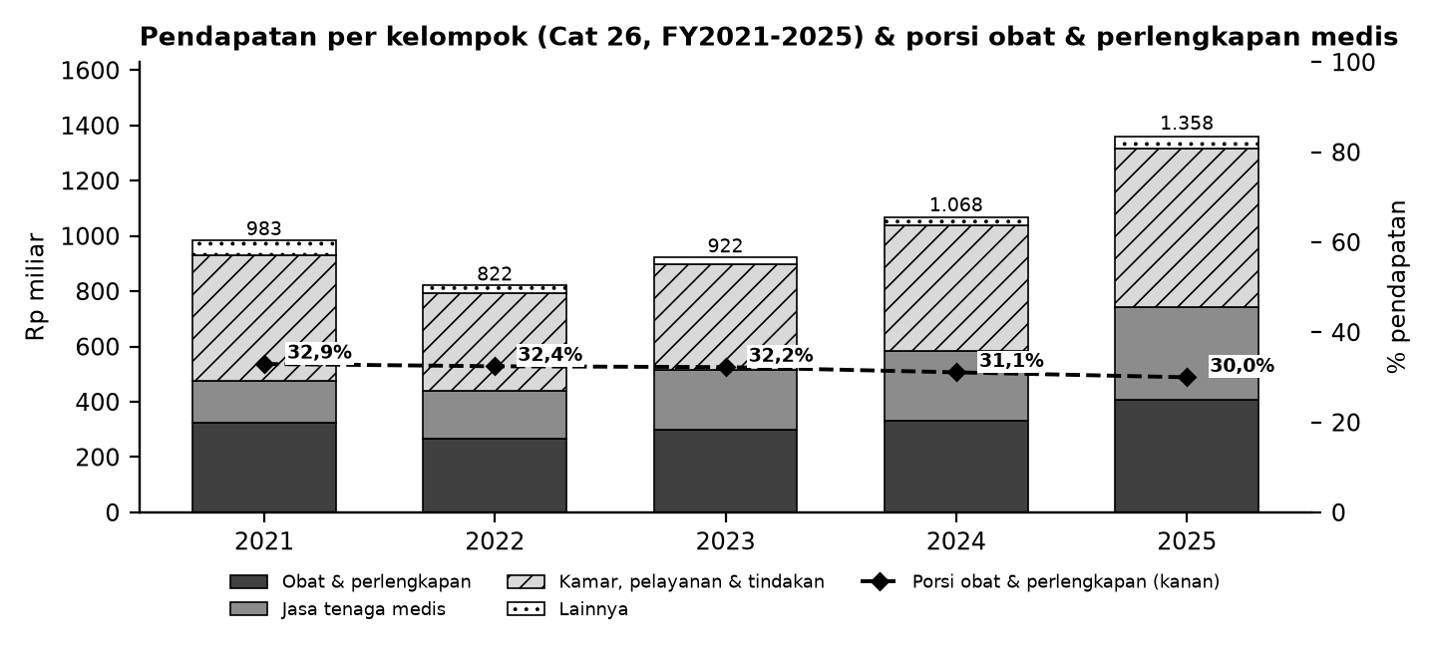

Batang = pendapatan per kelompok (Cat 26; lainnya = administrasi & operasional lain dikurangi diskon); garis putus-putus = porsi obat & perlengkapan medis terhadap pendapatan (sumbu kanan).

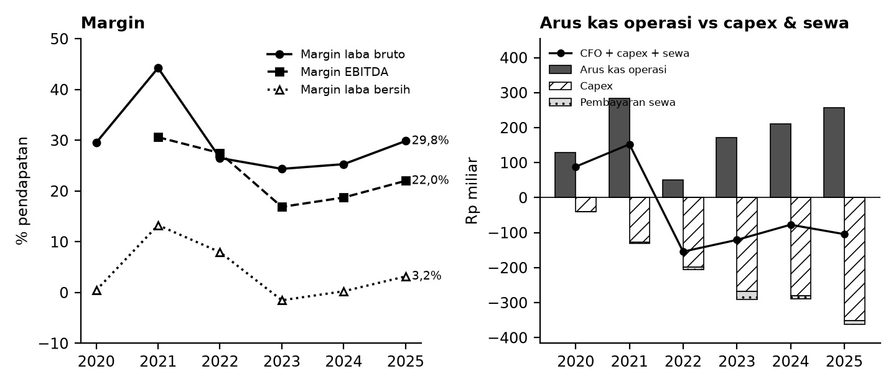

Kiri: margin terhadap pendapatan. Kanan: arus kas operasi (abu-abu), capex (arsir), pembayaran sewa (titik), dan sisanya (garis).

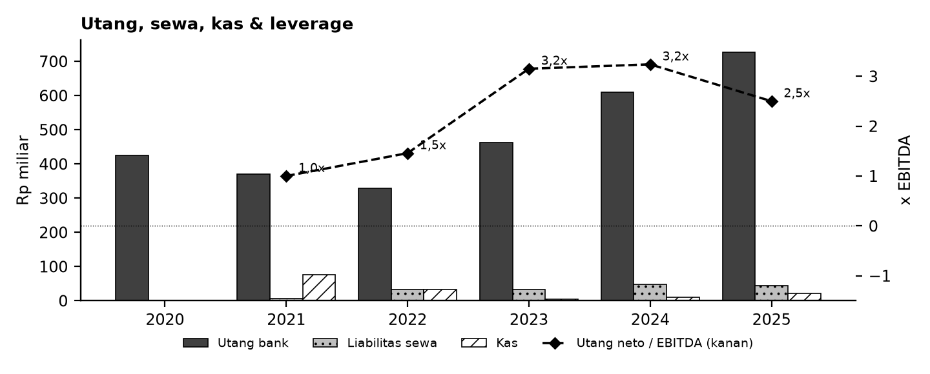

Tanda perhatian dari laporan keuangan (bahasa sederhana)
1. Laba bergejolak - Laba 2021 dan 2024 memuat penurunan nilai/pemulihan aset tetap (nonkas), 2022 kenaikan nilai wajar properti investasi, 2025 penurunan nilai goodwill; 2023 rugi. (Temuan M4-M5)
2. Utang naik, kas tipis - Utang bank naik hampir dua kali lipat sejak 2021 sementara kas akhir tahun kecil; proyeksi Base bisa menunjukkan kebutuhan pendanaan. (Temuan M9)
3. Pajak & laba tipis - Laba sebelum pajak kecil membuat tarif pajak efektif ekstrem (2024 sekitar 72%). (Temuan M10)
4. Sumber pindaian - Laporan pokok LK FY2022-FY2023 berupa gambar; angka dibaca dengan OCR dan diuji ke subtotal & komparatif. Laba usaha tidak dicetak di LK. (Temuan M2-M3)
5. Sumber 2021 & kategori pendapatan - 2021 dari LK FY2021 asli (disajikan kembali di LK FY2022: reklasifikasi beban), 2020 dari komparatif LK FY2021. Kategori pendapatan berubah di LK FY2024. (Temuan M1, M7)
6. Proyeksi ilustratif - Skenario Base/Bull/Bear bukan perkiraan; tidak ada target harga atau nilai wajar.
Detail lengkap ada di sheet Temuan dan Rekonsiliasi. Tanda perhatian bukan tuduhan kecurangan; ini daftar hal yang perlu dicek ulang ke laporan asli.

Lisensi & format
© 2026 Ryant Gabein Pasaribu. Kompilasi, struktur, metodologi, kode akun standar, dan analisis dalam file ini adalah ciptaan Ryant Gabein Pasaribu. Dilisensikan di bawah Creative Commons Atribusi 4.0 Internasional (CC BY 4.0): bebas digunakan dan dibagikan dengan wajib mencantumkan atribusi "Ryant Gabein Pasaribu" dan menyertakan tautan lisensi https://creativecommons.org/licenses/by/4.0/deed.id. Data laporan keuangan bersumber dari laporan publik emiten.

Sumber & metode
FY2020: LK FY2021 (komparatif; halaman pindaian, OCR); FY2021: LK FY2021 (halaman pindaian, OCR); FY2022: LK FY2022 (halaman pindaian, OCR + lapisan teks); FY2023: LK FY2023 (halaman pindaian, OCR); FY2024: LK FY2024; FY2025: LK FY2025.
Angka diekstrak dua kali secara independen dari PDF laporan keuangan, dibandingkan dengan angka komparatif tahun berikutnya, lalu dicek silang (319 cek: subtotal, neraca seimbang, kas, saldo laba, CALK vs laporan, EPS). Rasio dihitung dengan rumus terbuka di sheet Rasio.

Disclaimer
Dokumen ini hanya ringkasan informasi dan analisis data fundamental yang bersumber dari laporan keuangan publik (audited) PT Murni Sadar Tbk. Dokumen ini BUKAN saran atau rekomendasi investasi, bukan ajakan membeli, menjual, atau menahan efek apa pun, dan tidak memuat target atau penilaian nilai wajar. Proyeksi bersifat ilustratif dan dapat berbeda jauh dari realisasi. Data dapat mengandung kesalahan ekstraksi; selalu cek ke laporan asli. Dokumen ini disusun dengan bantuan kecerdasan buatan (AI) dari laporan keuangan publik; kemungkinan kesalahan tetap ada, harap verifikasi ke sumber. Penyusun tidak bertanggung jawab atas keputusan apa pun yang diambil berdasarkan dokumen ini. Dokumen ini disusun pada 25-10-2026.

Dashboard
Dashboard - historis FY2020-FY2025 & proyeksi ilustratif FY2026-FY2030 (skenario aktif)
Rp miliar. Kolom E = Proyeksi ILUSTRATIF berbasis asumsi transparan - bukan rekomendasi investasi, bukan target, bukan nilai wajar. Tidak ada nilai per saham/target di sheet ini.
 | Skenario aktif: | Base
 | Indikator | FY2020A | FY2021A | FY2022A | FY2023A | FY2024A | FY2025A | FY2026E | FY2027E | FY2028E | FY2029E | FY2030E | Catatan
 | Pendapatan neto | 568.8 | 983.2 | 822.3 | 921.9 | 1,067.8 | 1,357.9 | 1,519.3 | 1,701.6 | 1,905.8 | 2,134.5 | 2,390.6
 | Pertumbuhan pendapatan |  | 72.9% | (16.4%) | 12.1% | 15.8% | 27.2% | 11.9% | 12.0% | 12.0% | 12.0% | 12.0%
 | EBITDA |  | 300.9 | 226.0 | 155.5 | 199.9 | 298.9 | 311.5 | 348.8 | 390.7 | 437.6 | 490.1
 | Margin EBITDA |  | 30.6% | 27.5% | 16.9% | 18.7% | 22.0% | 20.5% | 20.5% | 20.5% | 20.5% | 20.5%
 | Laba tahun berjalan | 2.5 | 130.5 | 65.4 | (14.1) | 2.7 | 43.1 | 17.9 | 34.6 | 52.4 | 71.5 | 92.0
 | Laba pemilik entitas induk | 15.4 | 130.4 | 66.0 | (12.8) | 5.2 | 43.6 | 17.9 | 34.6 | 52.4 | 71.5 | 92.0
 | Arus kas operasi | 129.0 | 283.7 | 51.3 | 170.8 | 210.8 | 257.5 | 211.1 | 269.5 | 300.9 | 336.5 | 377.0
 | Capex | (40.6) | (126.5) | (198.7) | (267.8) | (281.1) | (352.1) | (303.9) | (340.3) | (381.2) | (426.9) | (478.1)
 | FCF setelah sewa | 88.4 | 150.9 | (154.9) | (122.7) | (77.5) | (104.4) | (113.2) | (93.7) | (105.8) | (118.9) | (133.1)
 | Kas akhir | 1.0 | 76.1 | 33.0 | 4.9 | 10.7 | 22.3 | (90.9) | (184.5) | (290.3) | (409.3) | (542.4)
 | Utang neto (utang + sewa - kas) | 424.1 | 301.0 | 329.6 | 490.1 | 647.4 | 747.2 | 860.3 | 954.0 | 1,059.8 | 1,178.7 | 1,311.8
 | Utang neto / EBITDA |  | 1.00x | 1.46x | 3.15x | 3.24x | 2.50x | 2.76x | 2.73x | 2.71x | 2.69x | 2.68x
 | ROE |  | 33.3% | 7.0% | (1.1%) | 0.4% | 3.1% | 1.2% | 2.3% | 3.4% | 4.4% | 5.4%
 | Cek balance BS_Proj (harus 0) | - | - | - | - | - | - | - | - | - | - | -
 | Status rekonsiliasi | SEMUA 319 CEK SESUAI EKSPEKTASI

Pendapatan & EBITDA (Rp miliar; E = ilustratif)
 | Pendapatan neto | EBITDA
FY2020A | 568.8
FY2021A | 983.2 | 300.9
FY2022A | 822.3 | 226.0
FY2023A | 921.9 | 155.5
FY2024A | 1,067.8 | 199.9
FY2025A | 1,357.9 | 298.9
FY2026E | 1,519.3 | 311.5
FY2027E | 1,701.6 | 348.8
FY2028E | 1,905.8 | 390.7
FY2029E | 2,134.5 | 437.6
FY2030E | 2,390.6 | 490.1
Margin EBITDA (E = ilustratif)
 | Margin EBITDA
FY2020A
FY2021A | 30.6%
FY2022A | 27.5%
FY2023A | 16.9%
FY2024A | 18.7%
FY2025A | 22.0%
FY2026E | 20.5%
FY2027E | 20.5%
FY2028E | 20.5%
FY2029E | 20.5%
FY2030E | 20.5%

Arus kas (Rp miliar; E = ilustratif)
Utang neto / EBITDA (x)
 | Utang neto / EBITDA
FY2020A
FY2021A | 1.00x
FY2022A | 1.46x
FY2023A | 3.15x
FY2024A | 3.24x
FY2025A | 2.50x
FY2026E | 2.76x
FY2027E | 2.73x
FY2028E | 2.71x
FY2029E | 2.69x
FY2030E | 2.68x

